QA
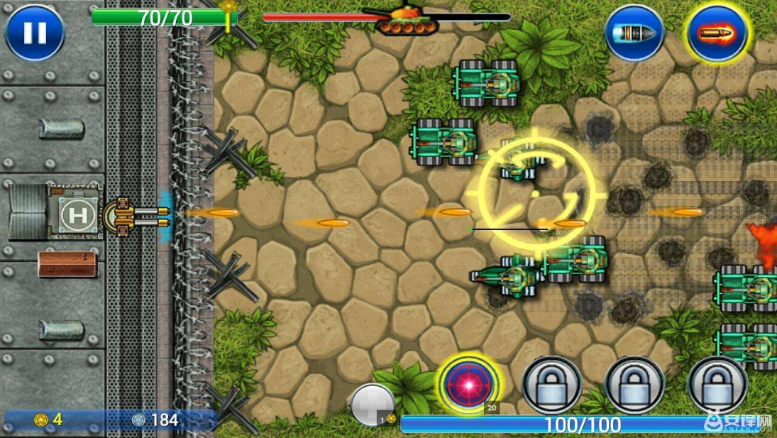
POE与ROGUELITE游戏分析
 | 玩法区别 | 循环体验 | 特点概括 | 核心玩法乐趣
POE | 打造 | 每次升级，加天赋，提升装备，反馈明显。 | POE玩家要做一道菜，用什么材料及怎么做方式很多。但有较明确的方向。 | 养成+正反馈+复杂度和随机性衍生的策略
传统ROGUELITE | 选择 | 与POE的区别在于掉落的东西极有可能对战斗方式带来巨大改变。 | ROGUELITE一开始不明确自己要做什么菜，后面根据自己的材料才能决定。 | 前路未知的刺激+见风使舵的策略

失落城堡：
游戏中玩家装备有武器和防具，

游戏介绍-功能逻辑
简单介绍：以打飞机游戏为原型的割草游戏，本质是RogueLite。玩家在挑战完预设关卡后进入无尽模式继续挑战。
参考游戏：流放之路 杀戮塔尖 死亡细胞 失落城堡 ，游戏主属性：随机性，策略性，养成元素。
随机性：战斗中掉落的战舰，神器，技能，属性，buff是随机的。且属性，神器的属性也是随机的（属性的属性有概率出现负值，可通过升级养成天赋避免）。
策略性：玩家可以根据掉率的神器，技能，属性的特点，怪物特点，个人偏好，不断调整自己的战斗姿态和要升级的战斗天赋以期达到最大战斗力（不同的神器，属性对不同的战斗姿态的影响不同）。
 | 最终策略是达成应对 单体，群体等不同特点的怪物的最优策略组合。
养成元素：玩家需要时间和金币来升级养成天赋。

 |  | 策略选择
 |  | 随机性掉落
 |  | 养成元素

神器

养成元素
装备，技能
战斗过程

属性

 |  |  | 核心战斗循环

战斗过程：战斗中有机会掉落 金币，钻石，技能，神器，buff，属性和不同属性的战舰。战斗中可改变战斗姿态（有cd）。一层的游戏时间大约3分钟。通关该层后会出现商店，会随机出现神器，技能，属性。
经济循环：玩家在战斗中获得资源，升级养成元素需要一定的时间。使用钻石可以瞬间完成。

循环
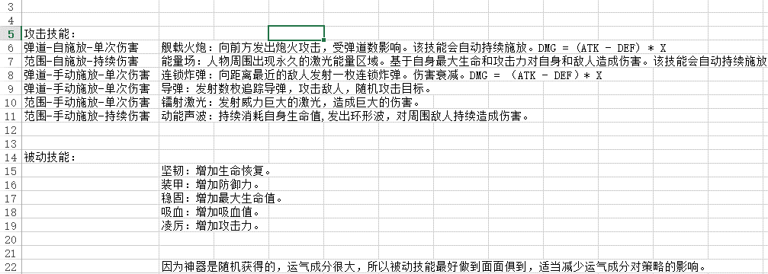
神器
 | 可装备四个技能 任意组合
思路： | 小明进入游戏，获得了初始技能舰载火炮（攻击-弹道-自施放-单次伤害），传统的打飞机体验。并在战斗过程中获得了较多的最大生命属性
 | 在第X关，小明获得了追踪导弹技能（攻击-弹道-手动施放-单次伤害） 发现自己的伤害不足，小明装备了该技能。轻松过关。
属性
 | 在第Y关，小明获得了神器 自动能量核心（你装备的所有自动施放的技能伤害提高50%），于是换回自动施放的技能舰载火炮和能量场。输出爆炸。
战斗掉落
 | 在第Z关，小明获得了高等级的黄色核心（百分比增加最大生命）和神器零点射击（距离越近伤害越高），越战越勇（持续伤害技能伤害增加）
 | 小明技能换为动能声波(攻击-范围-手动施放-持续伤害) 和 能量场(攻击-范围-自施放-持续伤害)
技能
 | 在第50关，小明不幸被秒，卒。死亡时身上物品按比例转为金币。
 | 小明获得了大量金币（用于升级天赋或打造随机的战舰，十连抽有没有）和两艘战舰（随机掉落的战舰，开始关卡，属性，自带的神器都不同）
 | 小明升级了天赋 在游戏开始时你可以从3个技能中选择一个，你在战斗中掉落更多的金币。
 | 小明选择了A战舰，该战舰有高等级的能量场技能和神器零点射击，和增加最大生命的装备及被动技能，并且直接从40层开始。
装备
 | 小明开始了游戏。

